상품제안서
송월타올 수건40수 170g 13칼라 호텔수건 | 상품코드: S08990

 |  |  |  |  |  |  | 02-713-8555 | www.synergygift.co.kr
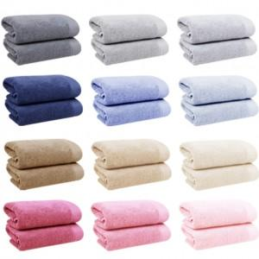 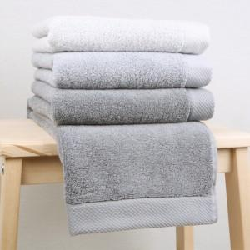

【상세/제작정보】 | <p>※종이상자 미선택시 기본 벌크 출고됩니다.</p>

【인쇄/포장옵션】 | 실크, 자수 / 포장지포장

【공급단가】 | 수량 | 100~ | 300~ | 500~ | 1,000~ | 3,000~
*VAT별도 | 단가 | 5,070원 | 4,990원 | 4,870원 | 4,680원 | 4,480원

【상품 URL】 | https://www.synergygift.co.kr:443/src/goods_detail.php?gdno=7373

